Лист 1
Прайс-лист
МИР ПРЯЖИ

В валюте: руб. (курс 1).
Цены указаны на 07.08.2020

№ | Номенклатура/ Характеристика номенклатуры | Описание | Изображение | Артикул | Цена | Ед. | Остаток | Ссылка на сайт
 | Наперстки "Gamma" ТВ-03 №9 никель 3 шт в блистере | Наперстки "Gamma" ТВ-03 №9 никель 3 шт в блистере | 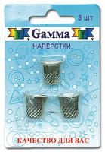 | ТВ-03 | 29.25 |  |  | Изображение
 | Наперстки "Gamma" ТВ-03 №9 никель 3 шт в блистере |  |  |  | 29.25 | шт | 18 | Изображение
 | Наперстки резиновые NGR-02 Gamma® резина 2 шт в блистере | Наперстки резиновые NGR-02 Gamma® резина 2 шт в блистере | 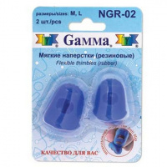 | NGR-02 | 137.94 |  |  | Изображение
 | Наперстки резиновые NGR-02 Gamma® резина 2 шт в блистере |  |  |  | 137.94 | шт | 8 | Изображение
 | Наперсток "Gamma" CP-02 для вязания жаккардовых узоров (металл) | Наперсток "Gamma" CP-02 для вязания жаккардовых узоров (металл) | 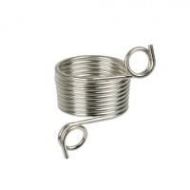 | CP-02 | 51.20 |  |  | Изображение
 | Наперсток "Gamma" CP-02 для вязания жаккардовых узоров (металл) |  |  |  | 51.20 | шт | 14 | Изображение
 | Наперсток "Gamma" CP-04 для вязания жаккардовых узоров | Наперсток "Gamma" CP-04 для вязания жаккардовых узоров | 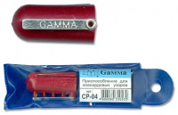 | CP-04 | 37.60 |  |  | Изображение
 | Наперсток "Gamma" CP-04 для вязания жаккардовых узоров |  |  |  | 37.60 | шт | 8 | Изображение
 | Наперсток NG-02 в блистере, кожаный | Наперсток NG-02 в блистере кожаный, «Гамма». | 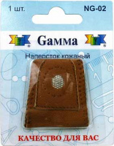 | NG-02 | 84.96 |  |  | Изображение
 | Наперсток NG-02 в блистере, кожаный |  |  |  | 84.96 | шт | 15 | Изображение
 | Наперсток металлический «Gamma» NG-03 в блистере №07 (14 мм) | Наперсток металлический «Gamma» NG-03 в блистере №07 (14 мм) | 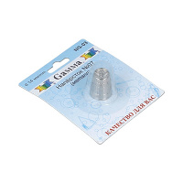 | NG-03 | 38.08 |  |  | Изображение
 | Наперсток металлический «Gamma» NG-03 в блистере №07 (14 мм) |  |  |  | 38.08 | шт | 16 | Изображение
 | Наперсток металлический «Gamma» NG-03 в блистере №08 (16 мм) | Наперсток металлический «Gamma» NG-03 в блистере №08 (16 мм) | 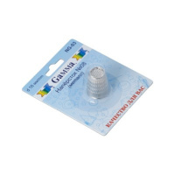 | NG-03 | 39.20 |  |  | Изображение
 | Наперсток металлический «Gamma» NG-03 в блистере №08 (16 мм) |  |  |  | 39.20 | шт | 6 | Изображение
 | Наперсток металлический «Gamma» NG-03 в блистере №12 (18 мм) | Наперсток металлический «Gamma» NG-03 в блистере №12 (18 мм) | 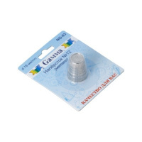 | NG-03 | 38.19 |  |  | Изображение
 | Наперсток металлический «Gamma» NG-03 в блистере №12 (18 мм) |  |  |  | 38.19 | шт | 6 | Изображение
 | Наперсток универсальный "Gamma" NG-007 в блистере | Наперсток универсальный "Gamma" NG-007 в блистере | 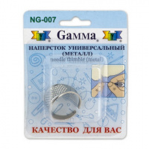 | NG-007 | 24.13 |  |  | Изображение
 | Наперсток универсальный "Gamma" NG-007 в блистере |  |  |  | 24.13 | шт | 13 | Изображение
 | Наперсток-кольцо "Gamma" SS-007 | Наперсток-кольцо "Gamma" SS-007 | 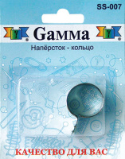 | SS-007 | 26.53 |  |  | Изображение
 | Наперсток-кольцо "Gamma" SS-007 |  |  |  | 26.53 | шт | 13 | Изображение
 | Резиновые наперстки "Gamma" FN-002 в блистере 5 шт. ассорти | Резиновые наперстки "Gamma" FN-002 в блистере 5 шт. ассорти |  | FN-002 | 125.00 |  |  | Изображение
 | Резиновые наперстки "Gamma" FN-002 в блистере 5 шт. ассорти |  |  |  | 125.00 | шт | 6 | Изображение

